40 weeks
 |  |  |  |  |  |  |  |  |  |  |  |  |  |  |  |  |  |  |  |  |  |  | '22 04 Study Plan (40 weeks)
 |  | Name: |  |  |  |  |  |  |  |  |  |  | 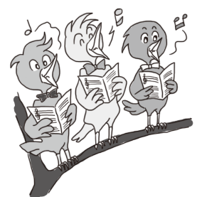

Story A |  |  |  |  |  |  |  |  |  |  |  | Story B

 | By class date of この日づけまでに | 2022-04-01 | 2022-04-08 | 2022-04-15 | 2022-04-22 | 2022-04-29 | 2022-05-06 | 2022-05-13 | 2022-05-20 | 2022-05-27 | 2022-06-03 |  | By class date of この日づけまでに | 2022-08-12 | 2022-08-19 | 2022-08-26 | 2022-09-02 | 2022-09-09 | 2022-09-16 | 2022-09-23 | 2022-09-30 | 2022-10-07 | 2022-10-14
 | Story number お話しの番号 | 1 | 2 | 3 | 4 | 5 | 6 | 7 | 8 | 9 | 10 |  | Story number お話しの番号 | 1 | 2 | 3 | 4 | 5 | 6 | 7 | 8 | 9 | 10
 | Track number オーディオ番号 | 1 | 2 | 3 | 4 | 5 | 6 | 7 | 8 | 9 | 10 |  | Track number オーディオ番号 | 21 | 22 | 23 | 24 | 25 | 26 | 27 | 28 | 29 | 30
 | Times to listen オーディオを聞く回数 | 2 | 2 | 2 | 2 | 2 | 2 | 2 | 2 | 2 | 2 |  | Times to listen オーディオを聞く回数 | 3 | 3 | 3 | 3 | 3 | 3 | 3 | 3 | 3 | 3
 | Times really listened じっさいに聞いた回数 |  |  |  |  |  |  |  |  |  |  |  | Times really listened じっさいに聞いた回数
 | Guardian's seal ほごしゃのハンコ |  |  |  |  |  |  |  |  |  |  |  | Guardian's seal ほごしゃのハンコ
 | Teacher's seal or signature for homework completion きほん回数サイン |  |  |  |  |  |  |  |  |  |  |  | Teacher's seal or signature for homework completion きほん回数サイン

 | By class date of この日づけまでに | 2022-06-10 | 2022-06-17 | 2022-06-24 | 2022-07-01 | 2022-07-08 | 2022-07-15 | 2022-07-22 | 2022-07-29 | 2022-08-05 | 2022-08-12 |  | By class date of この日づけまでに | 2022-10-21 | 2022-10-28 | 2022-11-04 | 2022-11-11 | 2022-11-18 | 2022-11-25 | 2022-12-02 | 2022-12-09 | 2022-12-16 | 2022-12-23
 | Story number お話しの番号 | 11 | 12 | 13 | 14 | 15 | 16 | 17 | 18 | 19 | 20 |  | Story number お話しの番号 | 11 | 12 | 13 | 14 | 15 | 16 | 17 | 18 | 19 | 20
 | Track number オーディオ番号 | 11 | 12 | 13 | 14 | 15 | 16 | 17 | 18 | 19 | 20 |  | Track number オーディオ番号 | 31 | 32 | 33 | 34 | 35 | 36 | 37 | 38 | 39 | 40
 | Times to listen オーディオを聞く回数 | 2 | 2 | 2 | 2 | 2 | 2 | 2 | 2 | 2 | 2 |  | Times to listen オーディオを聞く回数 | 3 | 3 | 3 | 3 | 3 | 3 | 3 | 3 | 3 | 3
 | Times really listened じっさいに聞いた回数 |  |  |  |  |  |  |  |  |  |  |  | Times really listened じっさいに聞いた回数
 | Guardian's seal ほごしゃのハンコ |  |  |  |  |  |  |  |  |  |  |  | Guardian's seal ほごしゃのハンコ
 | Teacher's seal or signature for homework completion きほん回数サイン |  |  |  |  |  |  |  |  |  |  |  | Teacher's seal or signature for homework completion きほん回数サイン

 |  |  |  |  |  |  |  |  |  |  | Pacific English Club |  |  |  |  |  |  |  |  |  |  |  | Pacific English Club

40 weeks (Blank)
 |  |  |  |  |  |  |  |  |  |  |  |  |  |  |  |  |  |  |  |  |  |  | '22 04 Study Plan (40 weeks)
 |  | Name:

Story A |  |  |  |  |  |  |  |  |  |  |  | Story B

０
 | By class date of この日づけまでに |  |  |  |  |  |  |  |  |  |  |  | By class date of この日づけまでに
 | Story number お話しの番号 | 1 | 2 | 3 | 4 | 5 | 6 | 7 | 8 | 9 | 10 |  | Story number お話しの番号 | 1 | 2 | 3 | 4 | 5 | 6 | 7 | 8 | 9 | 10
 | Track number オーディオ番号 | 1 | 2 | 3 | 4 | 5 | 6 | 7 | 8 | 9 | 10 |  | Track number オーディオ番号 | 21 | 22 | 23 | 24 | 25 | 26 | 27 | 28 | 29 | 30
 | Times to listen オーディオを聞く回数 | 2 | 2 | 2 | 2 | 2 | 2 | 2 | 2 | 2 | 2 |  | Times to listen オーディオを聞く回数 | 3 | 3 | 3 | 3 | 3 | 3 | 3 | 3 | 3 | 3
 | Times really listened じっさいに聞いた回数 |  |  |  |  |  |  |  |  |  |  |  | Times really listened じっさいに聞いた回数
 | Guardian's seal ほごしゃのハンコ |  |  |  |  |  |  |  |  |  |  |  | Guardian's seal ほごしゃのハンコ
 | Teacher's seal or signature for homework completion きほん回数サイン |  |  |  |  |  |  |  |  |  |  |  | Teacher's seal or signature for homework completion きほん回数サイン

 | By class date of この日づけまでに |  |  |  |  |  |  |  |  |  |  |  | By class date of この日づけまでに
 | Story number お話しの番号 | 11 | 12 | 13 | 14 | 15 | 16 | 17 | 18 | 19 | 20 |  | Story number お話しの番号 | 11 | 12 | 13 | 14 | 15 | 16 | 17 | 18 | 19 | 20
 | Track number オーディオ番号 | 11 | 12 | 13 | 14 | 15 | 16 | 17 | 18 | 19 | 20 |  | Track number オーディオ番号 | 31 | 32 | 33 | 34 | 35 | 36 | 37 | 38 | 39 | 40
 | Times to listen オーディオを聞く回数 | 2 | 2 | 2 | 2 | 2 | 2 | 2 | 2 | 2 | 2 |  | Times to listen オーディオを聞く回数 | 3 | 3 | 3 | 3 | 3 | 3 | 3 | 3 | 3 | 3
 | Times really listened じっさいに聞いた回数 |  |  |  |  |  |  |  |  |  |  |  | Times really listened じっさいに聞いた回数
 | Guardian's seal ほごしゃのハンコ |  |  |  |  |  |  |  |  |  |  |  | Guardian's seal ほごしゃのハンコ
 | Teacher's seal or signature for homework completion きほん回数サイン |  |  |  |  |  |  |  |  |  |  |  | Teacher's seal or signature for homework completion きほん回数サイン

 |  |  |  |  |  |  |  |  |  |  | Pacific English Club |  |  |  |  |  |  |  |  |  |  |  | Pacific English Club

使い方
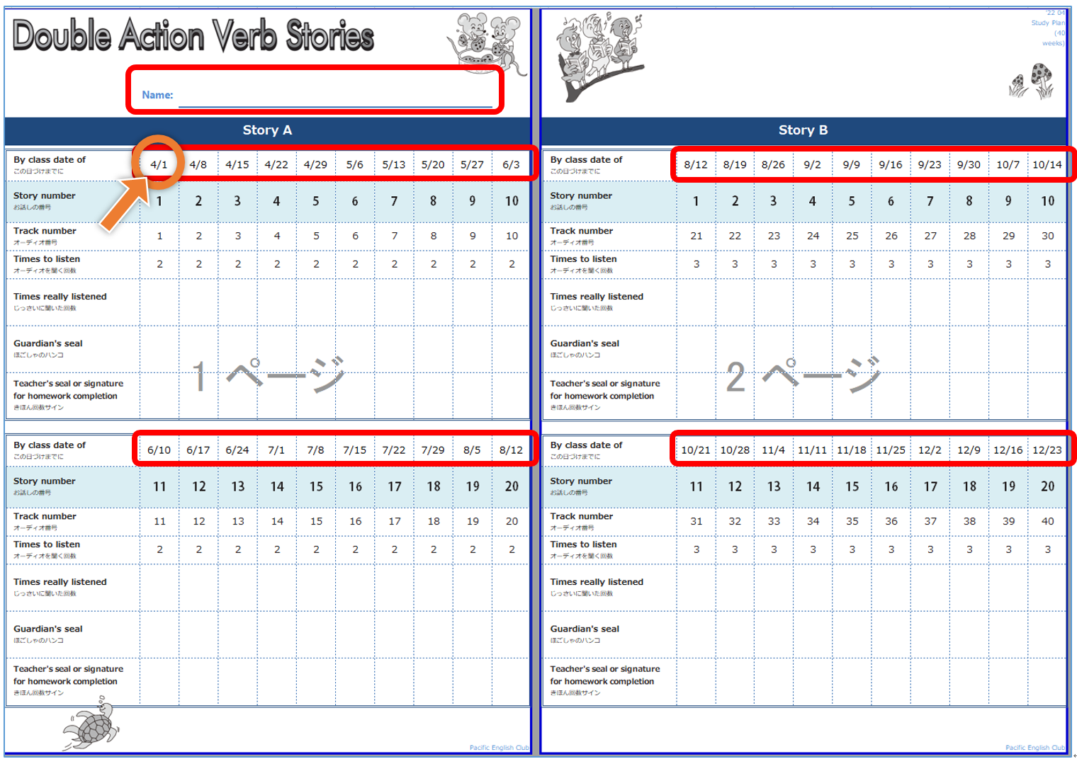
Double Action Verb Stories ホームワークシート 使い方

 | ♦日付の記入の仕方：
 |  | 40 weeks のタブ
 |  |  | Story 1の日付（初期設定：4/1）を入力すると、残りの日付欄に1週間ごとの日付が自動的に入力されます
 |  |  | クラスがお休みの週のみ手動で修正をお願い致します
 |  |  | ⇨該当する週の日付を修正すると、他の欄が修正された日付から1週間ごとの日付に変更されます
 |  |  | 修正した日付の欄はセルの計算式が消えた状態になりますので、次のクラス用のホームワークシートをそのまま作成されますと、修正した日付以降の日付が自動更新されませんのでご注意ください
 |  |  | ★上書き保存をせずにご利用いただきますと、他のクラスのホームワークシートを準備される度にフォーマットを修正し直す手間がなくなります
 |  |  | （1クラス分のホームワークシートを作成した後に、いったんファイルを保存せずに閉じ、再度ファイルを開き入力する）
 |  |  | ★上書き保存をしてしまった場合は、セルに「＝（左隣・前のレッスン日のセル）+7」の公式を入力してください （例：4月29日のセルの公式: F6+7、6月10日のセルの公式: L6+7）
 |  | 40 weeks （Blank）のタブ
 |  |  | 予め日付を入力せずに生徒様にホームワークシートをお渡しする場合は、こちらのシート（または、PDF版）をご利用ください

 | ♦記入できる場所：フォーム崩れを防ぐため、編集が必要な下記の箇所以外は編集できない仕様になっています
 |  | ① 生徒様のお名前
 |  | ② 日付
 |  | （③ オーディオを聞く回数：必要に応じて調整してください）

